Vue Router 설계
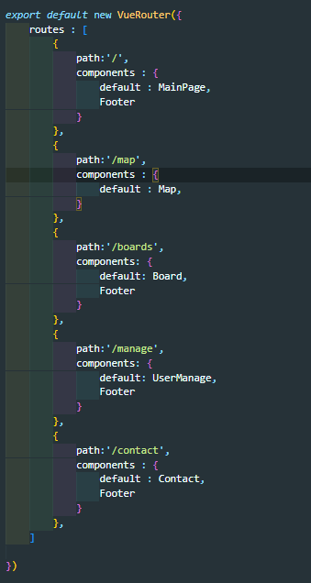
VS Code js 화면 캡쳐로 대체

